Duo Discus XLT D-KDIN
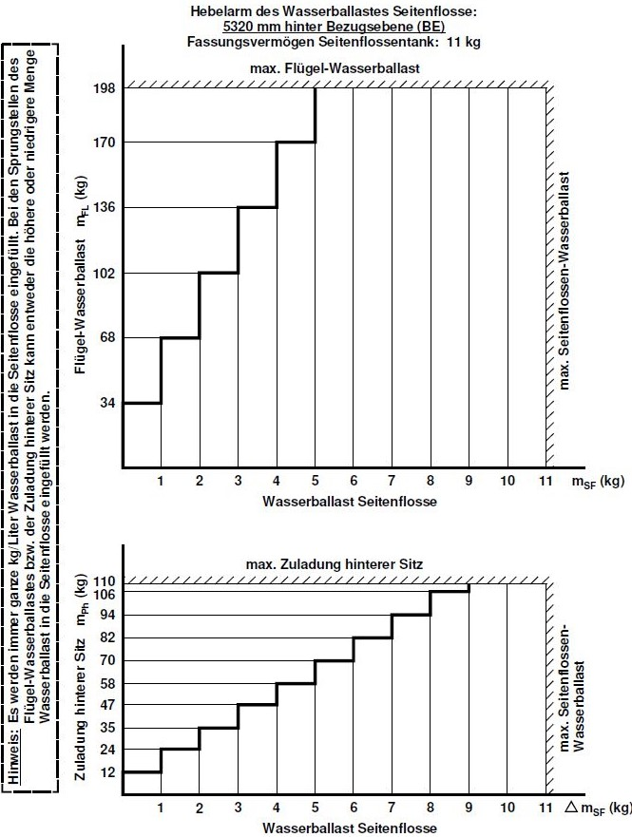
Daten laut Wägung vom 8.12.2020 |  |  |  |  | Auszug aus FHB
D-KDIN - Schwerpunktberechnung Duo Discus xLT |  |  |  |  | Wasser in der Seitenflosse (Hecktank Wasserballast)
 | Masse [kg] | Zulässig | Hebel [mm] | Moment [kgmm]
Leermasse * | 494.2 |  | 496 | 245,039
Trimmgewichte mitte (3,7 kg) | 0.0 | max. 3 Stck | -2,125 | 0
Trimmgewichte rechts (3,9 kg) | 0.0 | max. 3 Stck | -1,925 | 0
Vorderer Sitz ** (incl. Fallschirm) | 90.5 | 74...110 kg | -1,440 | -130,320
Hinterer Sitz (Incl. Fallschirm, 7 kg) | 109.0 | max. 110 | -280 | -30,520
Flächentanks Wasserballast | 36.0 | siehe FHB | 65 | 2,340
Kraftstofftank | 12.0 | Kapitel 6.2 | 520 | 6,240
Hecktank Wasserballast | 8.0 | Kapitel 6.2.8 | 5,320 | 42,560
Zuladung im Rumpf | 211.5 | max. 219,4 kg
Masse gesamt | 749.7 | max. 750 kg
Schwerpunkt hinter BE *** |  | 45...250 mm | 180.5 | 135,339.2

Fläche | 16.4 | m2
Belastung | 45.7 | kg/m2

* mit PB Motorakku und LiFePo4 Akkus C1 & C2 eingebaut
** Mindestzuladung 74 kg im vorderen Sitz
*** Leistungsgünstig ist Schwerpunkt im hinteren Bereich

Erklärung:
Wert nicht Ok
Im zulässigem Bereich
Eingabewerte

Schwerpunkttabellenberechnung erstellt:
Peter MM, Rev. 1, 19.Januar 2021
WS, Rev. 3, 23.Januar 2021

